Calendario escolar 2022-2023
Calendario escolar 2022/23
Agosto 2022 |  |  |  |  |  |  |  | Septiembre 2022 |  |  |  |  |  |  |  | Octubre 2022 |  |  |  |  |  |  |  | Noviembre 2022
Sem. | Lu | Ma | Mi | Ju | Vi | Sá | Do | Sem. | Lu | Ma | Mi | Ju | Vi | Sá | Do | Sem. | Lu | Ma | Mi | Ju | Vi | Sá | Do | Sem. | Lu | Ma | Mi | Ju | Vi | Sá | Do | 14 | Empiezan las clases
31 | 1 | 2 | 3 | 4 | 5 | 6 | 7 | 35 |  |  |  | 1 | 2 | 3 | 4 | 39 |  |  |  |  |  | 1 | 2 | 44 |  | 1 | 2 | 3 | 4 | 5 | 6 |  | Dias de trabajo 9 noche a 5 de la mañana |  |  |  |  | EL CURSO QUE MPIEZA |  | EL VERANO QUE SE FUE
32 | 8 | 9 | 10 | 11 | 12 | 13 | 14 | 36 | 5 | 6 | 7 | 8 | 9 | 10 | 11 | 40 | 3 | 4 | 5 | 6 | 7 | 8 | 9 | 45 | 7 | 8 | 9 | 10 | 11 | 12 | 13 |  |  |  |  |  |  |  |  |  | APUNTES + EJERCICOS DE PROGA
33 | 15 | 16 | 17 | 18 | 19 | 20 | 21 | 37 | 12 | 13 | 14 | 15 | 16 | 17 | 18 | 41 | 10 | 11 | 12 | 13 | 14 | 15 | 16 | 46 | 14 | 15 | 16 | 17 | 18 | 19 | 20 | 23 | 24 | 25 | 26 | 27 | Semana de examanes |  |  |  | APUNTES Y EJERCICOS DE TECNOLOGIA
34 | 22 | 23 | 24 | 25 | 26 | 27 | 28 | 38 | 19 | 20 | 21 | 22 | 23 | 24 | 25 | 42 | 17 | 18 | 19 | 20 | 21 | 22 | 23 | 47 | 21 | 22 | 23 | 24 | 25 | 26 | 27 |  |  |  |  |  |  |  | PENDIENTE CLASE JOSE HORARIO
35 | 29 | 30 | 31 |  |  |  |  | 39 | 26 | 27 | 28 | 29 | 30 |  |  | 43 | 24 | 25 | 26 | 27 | 28 | 29 | 30 | 48 | 28 | 29 | 30 |  |  |  |  | 1 CUATRI
 |  |  |  |  |  |  |  |  |  |  |  |  |  |  |  | 44 | 31 |  |  |  |  |  |  |  |  |  |  |  |  |  |  | TECNOLOGIA |  |  | Clases Ingles 12,30 |  |  | L | 2 HORAS MAÑA + 1 COMER + 1 TARDE NOCHE | L | 2P + 2T
 |  |  |  |  |  |  |  |  |  |  |  |  |  |  |  |  |  |  |  |  |  |  |  |  |  |  |  |  |  |  |  | PROGRA 1 |  |  | Clase particular progra |  |  | M | 2 HORAS MAÑA + 1 COMER + 1 TARDE NOCHE | M | 2P + 2T
Diciembre 2022 |  |  |  |  |  |  |  | Enero 2023 |  |  |  |  |  |  |  | Febrero 2023 |  |  |  |  |  |  |  | Marzo 2023 |  |  |  |  |  |  |  |  |  |  |  |  |  | X | 2 HORAS MAÑA + 1 COMER + REVISON TIO | X | 2P + 2T
Sem. | Lu | Ma | Mi | Ju | Vi | Sá | Do | Sem. | Lu | Ma | Mi | Ju | Vi | Sá | Do | Sem. | Lu | Ma | Mi | Ju | Vi | Sá | Do | Sem. | Lu | Ma | Mi | Ju | Vi | Sá | Do | BASES DATOS 1 |  |  |  |  |  | J | 2 HORAS MAÑA + 1 COMER + 1 TARDE NOCHE | J | 2P + 2T
48 |  |  |  | 1 | 2 | 3 | 4 | 52 |  |  |  |  |  |  | 1 | 5 |  |  | 1 | 2 | 3 | 4 | 5 | 9 |  |  | 1 | 2 | 3 | 4 | 5 | REDES 1 |  |  |  |  |  | V | 2 HORAS MAÑA + 1 TARDE NOCHE | V | 2T
49 | 5 | 6 | 7 | 8 | 9 | 10 | 11 | 1 | 2 | 3 | 4 | 5 | 6 | 7 | 8 | 6 | 6 | 7 | 8 | 9 | 10 | 11 | 12 | 10 | 6 | 7 | 8 | 9 | 10 | 11 | 12 | INGLES | ( Agosto C1 ) |  |  |  |  | S | DESCANSO SI ESTAN LOS EJERCICOS HECHOS | S | 2P
50 | 12 | 13 | 14 | 15 | 16 | 17 | 18 | 2 | 9 | 10 | 11 | 12 | 13 | 14 | 15 | 7 | 13 | 14 | 15 | 16 | 17 | 18 | 19 | 11 | 13 | 14 | 15 | 16 | 17 | 18 | 19 | PENDIENTES : ESTRUCTURA DE DATOS Y ALGORITMOS |  |  |  |  |  | D | REVISION TIO | D | REVISION O DESCANSO
51 | 19 | 20 | 21 | 22 | 23 | 24 | 25 | 3 | 16 | 17 | 18 | 19 | 20 | 21 | 22 | 8 | 20 | 21 | 22 | 23 | 24 | 25 | 26 | 12 | 20 | 21 | 22 | 23 | 24 | 25 | 26 | ESTADISTICA
52 | 26 | 27 | 28 | 29 | 30 | 31 |  | 4 | 23 | 24 | 25 | 26 | 27 | 28 | 29 | 9 | 27 | 28 |  |  |  |  |  | 13 | 27 | 28 | 29 | 30 | 31 |  |  | 26 | 27 | 28 | 29 | 30 | Semana de examanes
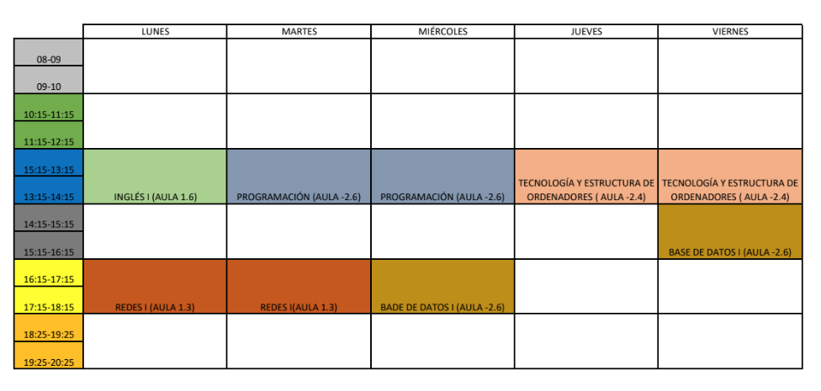
 |  |  |  |  |  |  |  | 5 | 30 | 31 |  |  |  |  |  |  |  |  |  |  |  |  |  |  |  |  |  |  |  |  |  | 2 CUATRI

Abril 2023 |  |  |  |  |  |  |  | Mayo 2023 |  |  |  |  |  |  |  | Junio 2023 |  |  |  |  |  |  |  | Julio 2023 |  |  |  |  |  |  |  | LOGICA
Sem. | Lu | Ma | Mi | Ju | Vi | Sá | Do | Sem. | Lu | Ma | Mi | Ju | Vi | Sá | Do | Sem. | Lu | Ma | Mi | Ju | Vi | Sá | Do | Sem. | Lu | Ma | Mi | Ju | Vi | Sá | Do
13 |  |  |  |  |  | 1 | 2 | 18 | 1 | 2 | 3 | 4 | 5 | 6 | 7 | 22 |  |  |  | 1 | 2 | 3 | 4 | 26 |  |  |  |  |  | 1 | 2 | BASE DATOS 2
14 | 3 | 4 | 5 | 6 | 7 | 8 | 9 | 19 | 8 | 9 | 10 | 11 | 12 | 13 | 14 | 23 | 5 | 6 | 7 | 8 | 9 | 10 | 11 | 27 | 3 | 4 | 5 | 6 | 7 | 8 | 9 | REDES 2
15 | 10 | 11 | 12 | 13 | 14 | 15 | 16 | 20 | 15 | 16 | 17 | 18 | 19 | 20 | 21 | 24 | 12 | 13 | 14 | 15 | 16 | 17 | 18 | 28 | 10 | 11 | 12 | 13 | 14 | 15 | 16 | INGLES
16 | 17 | 18 | 19 | 20 | 21 | 22 | 23 | 21 | 22 | 23 | 24 | 25 | 26 | 27 | 28 | 25 | 19 | 20 | 21 | 22 | 23 | 24 | 25 | 29 | 17 | 18 | 19 | 20 | 21 | 22 | 23 | MATEMATICAS
17 | 24 | 25 | 26 | 27 | 28 | 29 | 30 | 22 | 29 | 30 | 31 |  |  |  |  | 26 | 26 | 27 | 28 | 29 | 30 |  |  | 30 | 24 | 25 | 26 | 27 | 28 | 29 | 30 | SISTEMAS OPERATIVOS
 |  |  |  |  |  |  |  |  |  |  |  |  |  |  |  |  |  |  |  |  |  |  |  | 31 | 31

Días festivos en 2022/23
2022-08-15 |  | Asunción de la Virgen |  |  |  |  |  | 2022-12-06 |  | Día de la Constitución |  |  |  |  |  | 2023-01-01 |  | Año Nuevo |  |  |  |  |  | 2023-04-07 |  | Viernes Santo
2022-10-12 |  | Fiesta Nacional de España |  |  |  |  |  | 2022-12-08 |  | Inmaculada Concepción |  |  |  |  |  | 2023-01-06 |  | Día de Reyes |  |  |  |  |  | 2023-05-01 |  | Fiesta del Trabajo
2022-11-01 |  | Todos los Santos |  |  |  |  |  | 2022-12-25 |  | Navidad |  |  |  |  |  | 2023-04-06 |  | Jueves Santo
© Calendarpedia® www.calendarpedia.com |  |  |  |  |  |  |  |  |  |  |  |  |  |  |  |  |  |  |  |  |  |  |  |  |  |  |  |  |  |  | Datos sin garantía

